HW 수정 사항
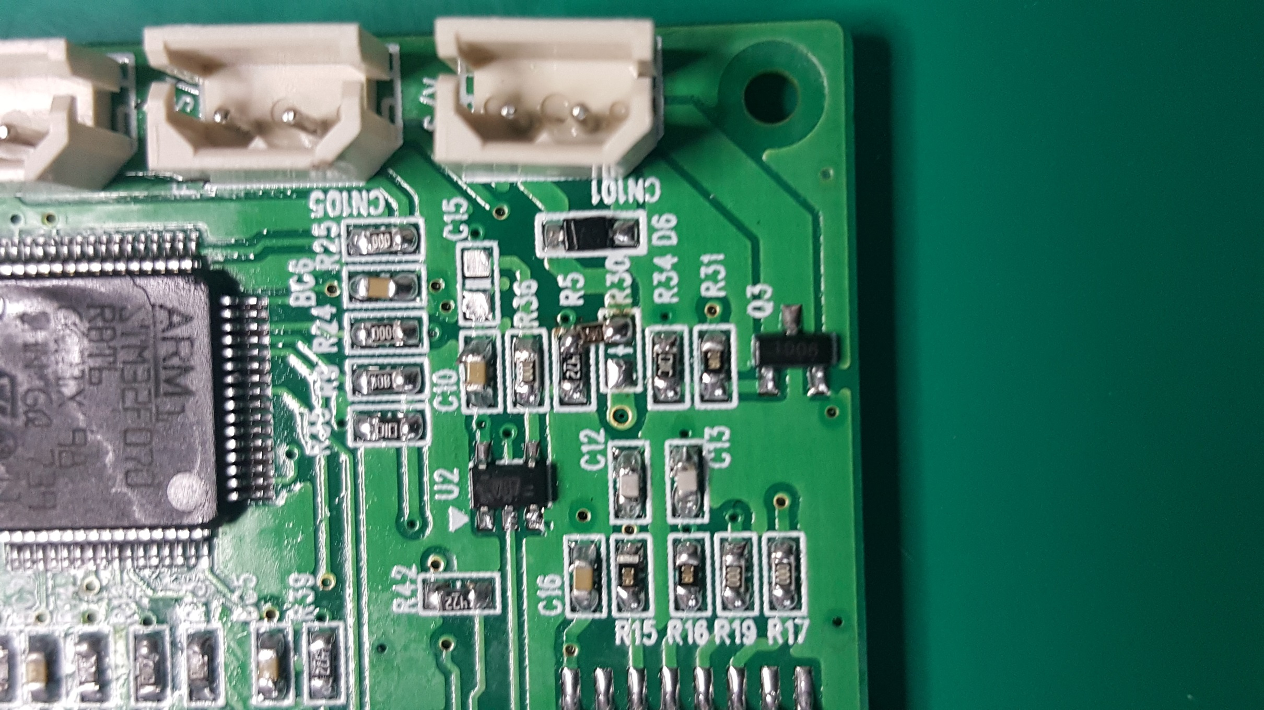
1. MPD H/W 수정 사항

 | 1) SMT Issue
 |  | MPD_LED PCB : LED3,4,5 역삽

 | 2) 수정 사항
 |  | MPD_Main PCB
 |  |  | R7 Value 수정 : 10K -> 30K

 |  |  | S/V bias 전압 변경 : 5V -> 3.3V
 |  |  |  | R30을 아래 그림과 같이 납땜

